画面レイアウト
外部設計書 （画面レイアウト） | 機能名 | A 管理者管理
 | 画面名 | A01 管理者ログイン
 | 作成者 | 北村 | 作成日 | 2021-12-01
 | 更新者 |  | 更新日

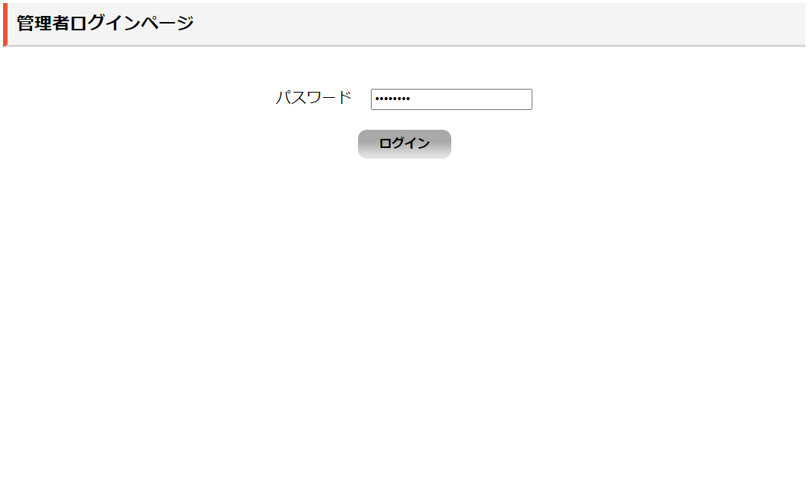

A0102

